Evidencias
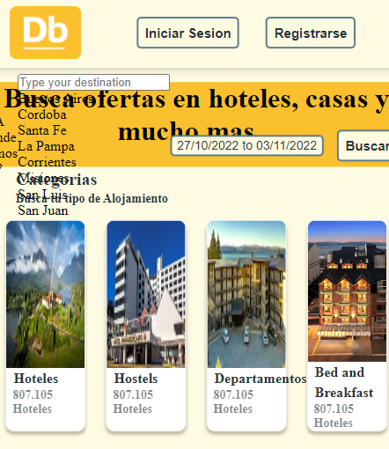

Id_Defecto | Id_Evidencia | Evidencia | Solución
Defecto01-01 | Evidencia01-01


Defecto01-04 | Evidencia01-02

